Sheet
 | Přehled kamerového vybavení projektu: 533 |  | Číslo dokumentu:
 |  |  | Verze dokumentu: | AA
 |  |  | Datum uvolnění: (dd.mm.rrrr) | 31.10.2024

Stanice |  | Kamera |  | Optika/ světla |  | Kontrolery |  | Příslušenství
ST010 | kontrola tvaru/modelu senzoru (pohled ze strany senzoru) jsou dva modely – vzdálenost | FH-SMX01 | 1,6Mpx svìtlo: LL-130W rl-100-w-ii | 3Z4S-LE SV-1614H |  | FH-2051-20 | KG01(FH-2051-20) 192.168.0.25

ST030 | Guma – ověřit barvu (bude modrá) původní je oranžová Pozice gumy na ploše cca 50x50 mm - kamera zespodu pod sklem | FH-SCX05 | 5Mpx kamera Low-angle světlo (testováno s LA-120W) Svìtlo: LA-120W | 3Z4S-LE SV-2514H |  | FH-2051-20 | KG01(FH-2051-20) 192.168.0.25

ST040 | Kontrola barvy senzoru – chtějí dva kusy najednou… | FH-SCX05 | Svìtlo: DLU-140W-HI - v modelu | 3Z4S-LE SV-2514H |  | FH-2051-20 | KG01(FH-2051-20) 192.168.0.25

ST050 | Kontrola natočení kalíšku (na dně kalíšku je malá ploška) pohled kamery přes nástroj cca 10mm otvorem do 50mm hloubky | FH-SMX01 | 1,6 nebo 3Mpix kamera + Koaxiální světlo Svìtlo: CL-50 | 3Z4S-LE SV-5014H |  | FH-2051-20 | KG01(FH-2051-20) 192.168.0.25

ST070 | Kontrola jestli modrá těsnící guma neleze ven ze senzoru. | FH-SMX03 | 2x 3Mpix (boční pohled telecentrika, vrchní barevná kamera + Doom světlo) Svìtlo: LA-70W | 3Z4S-LE SV-3514H |  | FH-2051-10 | KG02(FH-2051-10) 192.168.0.26 | konzole
 |  |  |  |  |  |  |  | NAS
 |  |  |  |  |  |  |  | konzole
 |  | FH-SCX03 | 2x 3Mpix (boční pohled telecentrika, vrchní barevná kamera + Doom světlo) Svìtlo: BL-50W-4S | 3Z4S-LE SV-3514H |  | FH-2051-10 | KG02(FH-2051-10) 192.168.0.26 | konzole
 |  |  |  |  |  |  |  | NAS
 |  |  |  |  |  |  |  | konzole

ST130 | Hledání kvality a roviny sváru pod bílým plastem…kontrolu bude specifikovat dodavatel kam. Systemu Co je schopný detekovat – zatím nejsou vzorky od Valea Tady raději počítat s rezervou pro třetí kameru…pozor na tuto kontrolu není čas! | FH-SMX | 2x 1,6Mpx proti sobě + IR bodove světlo Svìtlo: SP-27IR-850 | 3Z4S-LE SV-3514H |  | FH-2051-10 | KG02(FH-2051-10) 192.168.0.26 | konzole
 |  |  |  | 3Z4S-LE SV-5014H |  |  |  | NAS
 |  |  |  |  |  |  |  | konzole
 |  | FH-SMX | Svìtlo: SP-27IR-850 | 3Z4S-LE SV-5014H |  | FH-2051-10 | KG02(FH-2051-10) 192.168.0.26 | konzole
 |  |  |  | 3Z4S-LE SV-2514H |  |  |  | NAS
 |  |  |  | LA-70B |  |  |  | konzole
 |  |  |  | LA-70B
 |  |  |  | 3Z4S-LE SV-2514H
 |  |  |  | 3Z4S-LE SV-1614H
 |  | FH-SMX05 | Svìtlo:BL-50W-4S | T030/9,1-85-V-BW

PRE:

ST250 | Kontrola propojovacích drátků před ustřižením z pásku (po svaření) + měření | FH-SMX12 | 12MPix objektiv Telecentrika svìtlo: LA-70B | TO42/21.4-120-V-BW | Telecentrika | FH-2051-10 | KG03(FH-2051-10) 192.168.0.27 | kamera
 |  |  |  | 3Z4S-LE SV-5014H |  |  |  | FH-MT12
 |  |  |  | LA-70W |  |  |  | FH-MT12
 |  |  |  | BL-50W-4S

ST270 | Kontrola naohýbání drátku | FH-SMX05 | 5Mpx kamera + Telecentrika svìtlo: BL-50W-4S | TO42/16.0-120-V-BW | Telecentrika | FH-2051-10 | KG03(FH-2051-10) 192.168.0.27 | kamera
 |  |  |  |  |  |  |  | FH-MT12
 |  |  |  |  |  |  |  | FH-MT12

ST290 | Kontrola pinů po založení do housingu | FH-SMX05 | 5Mpx kamera svìtlo: LA-70W | TO42/16.0-120-V-BW |  | FH-2051-10 | KG03(FH-2051-10) 192.168.0.27 | kamera
 |  |  |  |  |  |  |  | FH-MT12
 |  |  |  |  |  |  |  | FH-MT12

ST310 | Kontrola pájecí pasty + měření. Drátek již bude osazen. | FH-SMX05 | 5Mpx kamera + Doom světlo + Telecentrika | TO42/16.0-120-V-BW | Telecentrika | FH-2051-20 | KG04(FH-2051-20) 192.168.0.28 | monitor
 |  |  |  |  |  |  |  | monitor
 |  |  |  |  |  |  |  | NAS

ST360 | Celková kontrola zapájených drátku - pozice, měření, zapájení…. Nechceme kontrolovat studené spoje ! | FH-SCX12 | 12MPix barevná svìtlo: FL-MD90MC | 3Z4S-LE SV-3514H |  | FH-2051-20 | KG04(FH-2051-20) 192.168.0.28 | monitor
 |  |  |  |  |  |  |  | monitor
 |  |  |  |  |  |  |  | NAS

ST410 | Pozice PCB | FH-SMX05 | 5Mpx kamera + Doom světlo svìtlo: L-120W-HI | 3Z4S-LE SV-3514H |  | FH-2051-20 | KG04(FH-2051-20) 192.168.0.28 | monitor
 |  |  |  | BL-50W-4S |  |  |  | monitor
 |  |  |  |  | 5465 |  |  | NAS
 |  | FH-SCX03 | 564156

ST395 | ????? | FH-SMX05 |  |  |  | FH-2051-10 | KG05(FH-2051-10) 192.168.0.29
 |  | FH-SMX05 |  |  |  | FH-2051-10 | KG05(FH-2051-10) 192.168.0.29

ST050 - foto
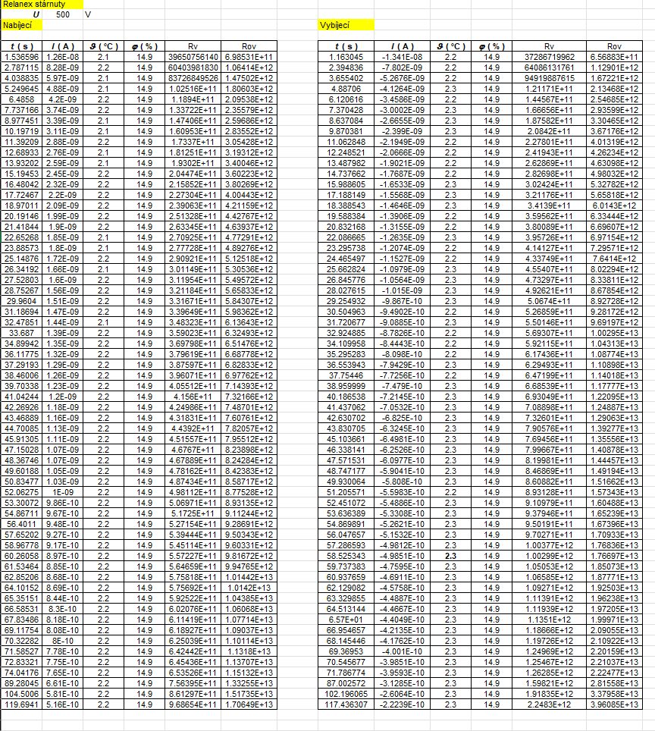

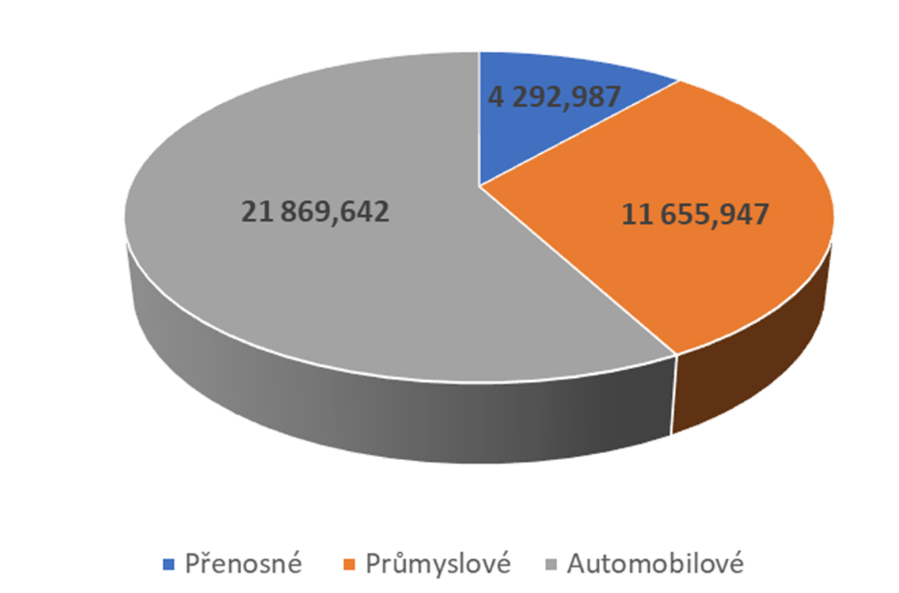

ST250 - foto
